2026-2029年医疗废物包装袋和锐器盒采购项目
2026-2029年医疗废物包装袋和锐器盒采购项目报价清单
序号 | 分项名称 | 品牌、规格型号、主要技术参数 | 预算量 | 单位 | 单价（元） | 小计金额(元） | 图片
1 | 医疗废物包装袋 | 58*70cm，厚度≥2.5丝，符合HJ421-2008标准，全新聚乙烯PE塑料制造，包装袋在正常使用情况下，不应出现渗漏、破裂和穿孔。医疗废物包装袋的颜色为淡黄，颜色应符合《医疗废物专用包装袋、容器和警示标志标准》GB/T 3181 中Y06 的要求，包装袋的明显处应印制图1 所示的警示标志和警告语。包装袋外观质量：表面基本平整、无皱褶、污迹和杂质，无划痕、气泡、缩孔、针孔以及其他缺陷。断裂伸长率（纵、横向)≥250%, 落膘冲击质量:130g, 跌落性能:无破裂、无渗漏, 漏水性:无渗漏, 热合强度≥10N/15mm。 | 50000 | 个 |  | 0 | 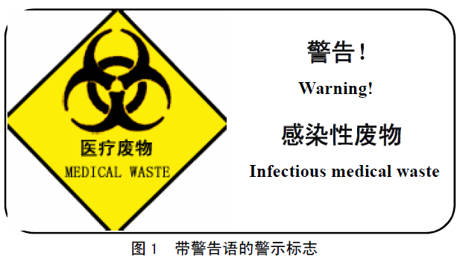 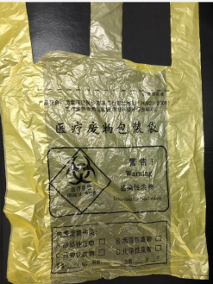
2 | 医疗废物包装袋 | 65*70cm，厚度≥2.5丝，符合HJ421-2008标准，全新聚乙烯PE塑料制造，包装袋在正常使用情况下，不应出现渗漏、破裂和穿孔。医疗废物包装袋的颜色为淡黄，颜色应符合《医疗废物专用包装袋、容器和警示标志标准》GB/T 3181 中Y06 的要求，包装袋的明显处应印制图1 所示的警示标志和警告语。包装袋外观质量：表面基本平整、无皱褶、污迹和杂质，无划痕、气泡、缩孔、针孔以及其他缺陷。断裂伸长率（纵、横向)≥250%, 落膘冲击质量:130g, 跌落性能:无破裂、无渗漏, 漏水性:无渗漏, 热合强度≥10N/15mm。 | 100000 | 个 |  | 0
3 | 医疗废物包装袋 | 90*100cm，厚度≥2.5丝，符合HJ421-2008标准，全新聚乙烯PE塑料制造，包装袋在正常使用情况下，不应出现渗漏、破裂和穿孔。医疗废物包装袋的颜色为淡黄，颜色应符合《医疗废物专用包装袋、容器和警示标志标准》GB/T 3181 中Y06 的要求，包装袋的明显处应印制图1 所示的警示标志和警告语。包装袋外观质量：表面基本平整、无皱褶、污迹和杂质，无划痕、气泡、缩孔、针孔以及其他缺陷。断裂伸长率（纵、横向)≥250%, 落膘冲击质量:130g, 跌落性能:无破裂、无渗漏, 漏水性:无渗漏, 热合强度≥10N/15mm。 | 50000 | 个 |  | 0 | 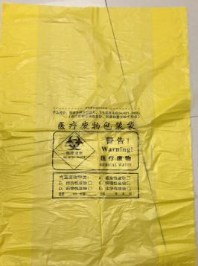
4 | 医疗废物包装袋 | 120*140cm，厚度≥4丝，符合HJ421-2008标准，全新聚乙烯PE塑料制造，包装袋在正常使用情况下，不应出现渗漏、破裂和穿孔。医疗废物包装袋的颜色为淡黄，颜色应符合《医疗废物专用包装袋、容器和警示标志标准》GB/T 3181 中Y06 的要求，包装袋的明显处应印制图1 所示的警示标志和警告语。包装袋外观质量：表面基本平整、无皱褶、污迹和杂质，无划痕、气泡、缩孔、针孔以及其他缺陷。断裂伸长率（纵、横向)≥250%, 落膘冲击质量:130g, 跌落性能:无破裂、无渗漏, 漏水性:无渗漏, 热合强度≥10N/15mm。 | 5000 | 个 |  | 0
5 | 感染性织物包装袋 | 90*100cm，厚度≥2.5丝，符合HJ421-2008标准，全新聚乙烯PE塑料制造，包装袋在正常使用情况下，不应出现渗漏、破裂和穿孔。医疗废物包装袋的颜色为橘红色，颜色应符合《医疗废物专用包装袋、容器和警示标志标准》GB/T 3181 中Y06 的要求，包装袋的明显处应印右图所示的警示标志和警告语。包装袋外观质量：表面基本平整、无皱褶、污迹和杂质，无划痕、气泡、缩孔、针孔以及其他缺陷。断裂伸长率（纵、横向)≥250%, 落膘冲击质量:130g, 跌落性能:无破裂、无渗漏, 漏水性:无渗漏, 热合强度≥10N/15mm。 | 2000 | 个 |  | 0 | 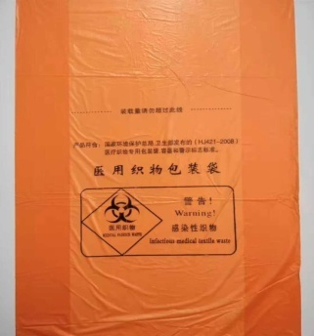
6 | 可回收性废物包装袋 | 90*100cm，厚度≥2.5丝，符合HJ421-2008标准，全新聚乙烯PE塑料制造，包装袋在正常使用情况下，不应出现渗漏、破裂和穿孔。医疗废物包装袋的颜色为蓝色，颜色应符合《医疗废物专用包装袋、容器和警示标志标准》GB/T 3181 中Y06 的要求，包装袋的明显处应印制右图所示的警示标志和警告语。包装袋外观质量：表面基本平整、无皱褶、污迹和杂质，无划痕、气泡、缩孔、针孔以及其他缺陷。断裂伸长率（纵、横向)≥250%, 落膘冲击质量:130g, 跌落性能:无破裂、无渗漏, 漏水性:无渗漏, 热合强度≥10N/15mm。 | 2000 | 个 |  | 0 | 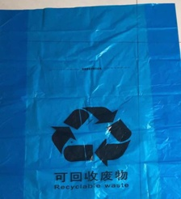
7 | 感染性废物标签 | 封口标签应印右图所示的警示标志和警告语，15*5.5cm ，加粘材质。用于粘黄色垃圾袋。 | 50000 | 个 |  | 0
8 | 医疗废物标签 | 封口标签应印右图所示的警示标志和警告语，15*5.5cm ，加粘材质。用于粘黄色垃圾袋。 | 50000 | 个 |  | 0 | 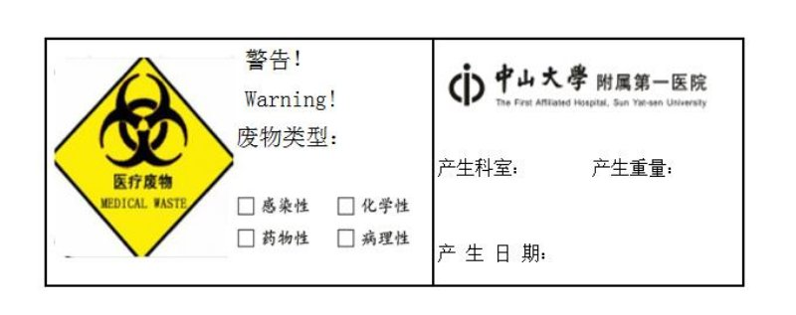
9 | 可回收性废物便签 | 封口标签应印右图所示的警示标志和警告语，15*5.5cm ，加粘材质。用于粘蓝色垃圾袋 | 50000 | 个 |  | 0
10 | 塑料锐器盒 | 200*200*150mm（5L），封口标签应印右图所示的警示标志和警告语。1、材料：产品采用新聚丙烯料，不含PVC，具有方便、安全、无毒、耐穿刺、不渗漏、易于高温焚烧的特点，封闭后无法在不破坏的情况下打开。 ▲2、符合国家环境保护总局、卫生部联合发布“医疗废物专用包装容器和警示标志标准（HJ421-2008）”。 3、提供2022年 1 月 1 日之后出具的产品检验报告。 4、外观：方形 ，推拉盖，具有医疗标识，利器盒整体为黄色，盖子为、红色、黄色，推拉部位为红色。 | 200 | 套 |  | 0 | 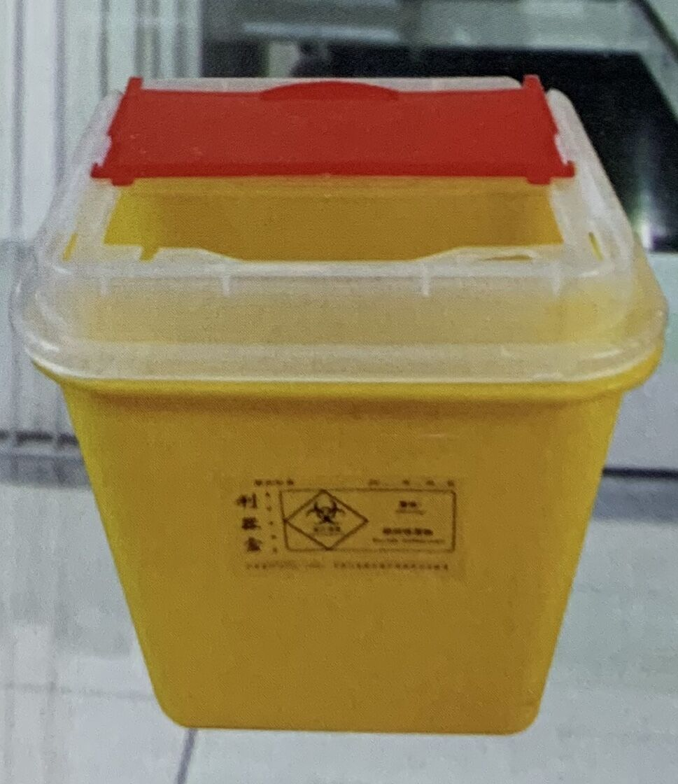
11 | 塑料锐器盒 | 300*210*160mm（8L），封口标签应印右图所示的警示标志和警告语。1、材料：产品采用新聚丙烯料，不含PVC，具有方便、安全、无毒、耐穿刺、不渗漏、易于高温焚烧的特点，封闭后无法在不破坏的情况下打开。 ▲2、符合国家环境保护总局、卫生部联合发布“医疗废物专用包装容器和警示标志标准（HJ421-2008）”。 3、提供2022年 1 月 1 日之后出具的产品检验报告。 4、外观：方形 ，推拉盖，具有医疗标识，利器盒整体为黄色，盖子为、红色、黄色，推拉部位为红色。 | 200 | 套 |  | 0
12 | 塑料锐器盒 | 245*200*280mm(10L)，封口标签应印右图所示的警示标志和警告语(带警示语标签贴）。1、材料：产品采用新聚丙烯料，不含PVC，具有方便、安全、无毒、耐穿刺、不渗漏、易于高温焚烧的特点，封闭后无法在不破坏的情况下打开。 ▲2、符合国家环境保护总局、卫生部联合发布“医疗废物专用包装容器和警示标志标准（HJ421-2008）”。 3、提供2022年 1 月 1 日之后出具的产品检验报告。 4、外观：方形 ，推拉盖，具有医疗标识，利器盒整体为黄色，盖子为、红色、黄色，推拉部位为红色。 | 4500 | 套 |  | 0
13 | 塑料锐器盒 | 417*280*400mm(30L)，封口标签应印右图所示的警示标志和警告语。1、材料：产品采用新聚丙烯料，不含PVC，具有方便、安全、无毒、耐穿刺、不渗漏、易于高温焚烧的特点，封闭后无法在不破坏的情况下打开。 ▲2、符合国家环境保护总局、卫生部联合发布“医疗废物专用包装容器和警示标志标准（HJ421-2008）”。 3、提供2022年 1 月 1 日之后出具的产品检验报告。 4、外观：方形 ，推拉盖，具有医疗标识，利器盒整体为黄色，盖子为、红色、黄色，推拉部位为红色。 | 3500 | 套 |  | 0
合计金额（元） |  |  |  |  | 0
合同期限（年） |  |  |  |  | 3
总金额（元） |  |  |  |  | 0
备注：1、单价报价包括各种税金、运输费、搬运费、材料费、人工费等一切费用，即最终价格。 2、预算量为预估数量，届时按医院实际需求分批次送货，按实际送货结算付款。

 |  |  |  |  | 公司盖章：
 |  |  |  |  | 联系人：
 |  |  |  |  | 联系电话：

